ALLIE001
 |  |  |  | TECH PACK FOR <GARMENT 1>

描述（包括你的面料选择）：001“Allie”女式包臀裤。72%尼龙28%弹性纤维，100%棉裆。 |  |  |  |  |  |  |  | Number of Pieces: | 500units, additional colourways on same block

 | 你必须注明每个细节的缝合线，包括每一条缝画一条线，然后在下面的图片中标明相应的字母。可以肯定的是，测量每一个接缝。
 | Image + Measurements - FRONT of the Garment |  |  |  |  | Image + Measurements - BACK of the Garment
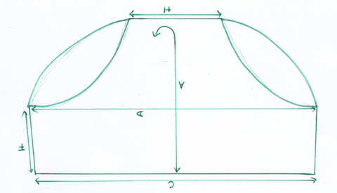 |  |  |  |  | 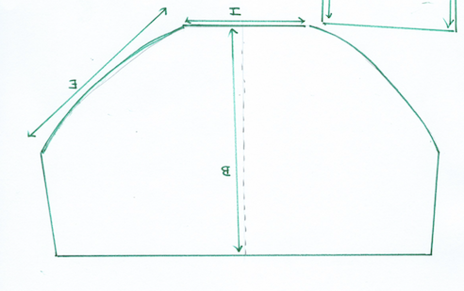
Seam Indicator Line | Measurement (cm) | Alterations (if any) |  |  | Seam Indicator Line | Measurement (cm) | Alterations (if any)
A | 27.5 |  |  |  | A |  |  |  |  | 洗唛:
B |  |  |  |  | B | 21.5 | 沿着 B,I连接.
C | 32.5 |  |  |  | C |  | 三角的地方缝在里面, 全棉从 I到 H |  |  | NUDA | Care Instructions:
D | 39 |  |  |  | D |  |  |  |  |  | Wash Dark Colours Seperately
E |  |  |  |  | E | 20 | 半腿尺寸是E - 26cm |  |  | Size: | Cold Machine Wash
F | 13 |  |  |  | F |  |  |  |  | 72% Nylon. 28% Elastane | Do Not Bleach
G |  |  |  |  | G |  |  |  |  | 100% Cotton Gusset | Do Not Tumble Dry
H | 5.5 |  |  |  | H |  | 洗唛，品牌，尺码缝合在内裤背面，位于左边的中心缝 |  |  | Made in: | Do Not Iron
I |  |  |  |  | I | 11 |  |  |  |  | Do Not Dry Clean
J |  |  |  |  | J
K |  |  |  |  | K
L |  |  |  |  | L
Add more letters as needed. |  |  |  |  | Add more letters as needed.

注明所有不同的织物/混纺，颜色代码（点击链接找到你的Pantone颜色代码），并截图想生产的这个颜色或印刷设计

Fabric 1: 72% Nylon. 28% Elastane |  | Fabric 2:100% Cotton |  | Fabric 3: |  | Fabric 4: |  | Fabric 5:

Pantone Code 1: | 12-0911 TCX | Pantone Code 2: | 12-0911 TCX | Pantone Code 3: |  | Pantone Code 4: |  | Pantone Code 5:

Screenshot of Colour/Print 1 |  | Screenshot of Colour/Print 2 |  | Screenshot of Colour/Print 3 |  | Screenshot of Colour/Print 4 |  | Screenshot of Colour/Print 5

ALEX002
 |  |  |  | TECH PACK FOR <ALEX002>

描述（包括你的面料选择）：002 'Alex'女式丁字裤。72%尼龙28%弹性纤维，100%棉裆。 |  |  |  |  |  |  |  | Number of Pieces: | 500units, additional colourways on same block

 | 你必须注明每个细节的缝合线，包括每一条缝画一条线，然后在下面的图片中标明相应的字母。可以肯定的是，测量每一个接缝。
 | Image + Measurements - FRONT of the Garment |  |  |  |  | Image + Measurements - BACK of the Garment
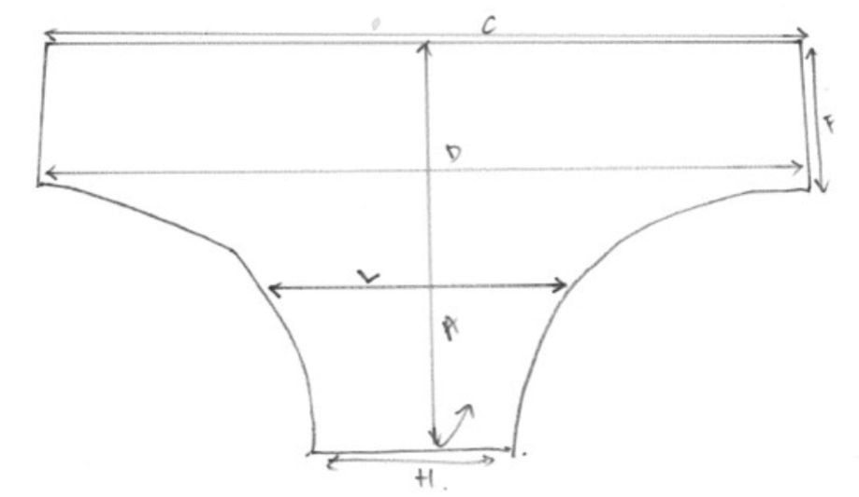 |  |  |  |  | 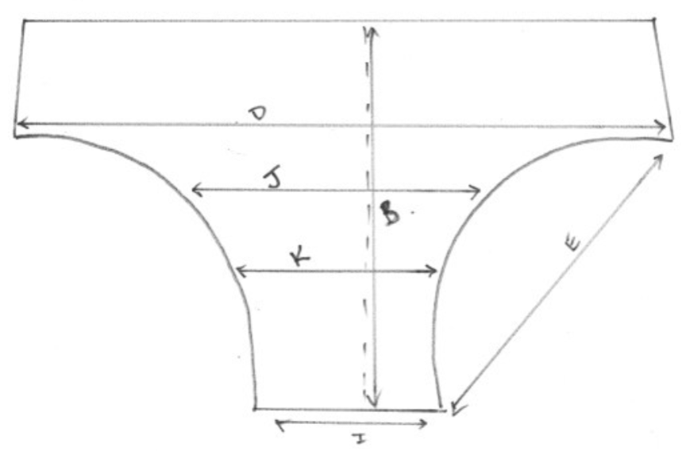
Seam Indicator Line | Measurement (cm) | Alterations (if any) |  |  | Seam Indicator Line | Measurement (cm) | Alterations (if any)
A | 27.5 |  |  |  | A
B |  |  |  |  | B | 21.5 | 沿着 B,I连接.
C | 32.5 |  |  |  | C |  | 三角的地方缝在里面, 全棉从 I到 H |  |  | 洗唛:
D | 39 |  |  |  | D | 39
E |  |  |  |  | E | 24 | 半腿尺寸是E - 26cm |  |  | NUDA | Care Instructions:
F | 6 |  |  |  | F |  |  |  |  |  | Wash Dark Colours Seperately
G |  |  |  |  | G |  |  |  |  | Size: | Cold Machine Wash
H | 5.5 |  |  |  | H |  | 洗唛，品牌，尺码缝合在内裤背面，位于左边的中心缝 |  |  | 72% Nylon. 28% Elastane | Do Not Bleach
I |  |  |  |  | I | 5.5 |  |  |  | 100% Cotton Gusset | Do Not Tumble Dry
J |  |  |  |  | J | 9 |  |  |  | Made in: | Do Not Iron
K |  |  |  |  | K | 7 |  |  |  |  | Do Not Dry Clean
L | 16 |  |  |  | L
Add more letters as needed. |  |  |  |  | Add more letters as needed.

注明所有不同的织物/混纺，颜色代码（点击链接找到你的Pantone颜色代码），并截图想生产的这个颜色或印刷设计

面料 1: 72% 尼龙. 28% 弹性 |  | 面料 2:100% 棉 |  | 面料 3: |  | 面料 4: |  | 面料5：

潘通色卡 1: | 12-0911 TCX | 潘通色卡 2: | 12-0911 TCX | 潘通色卡 3: |  | 潘通色卡 4: |  | 潘通色卡 5:

Screenshot of Colour/Print 1 |  | Screenshot of Colour/Print 2 |  | Screenshot of Colour/Print 3 |  | Screenshot of Colour/Print 4 |  | Screenshot of Colour/Print 5

